Sheet1
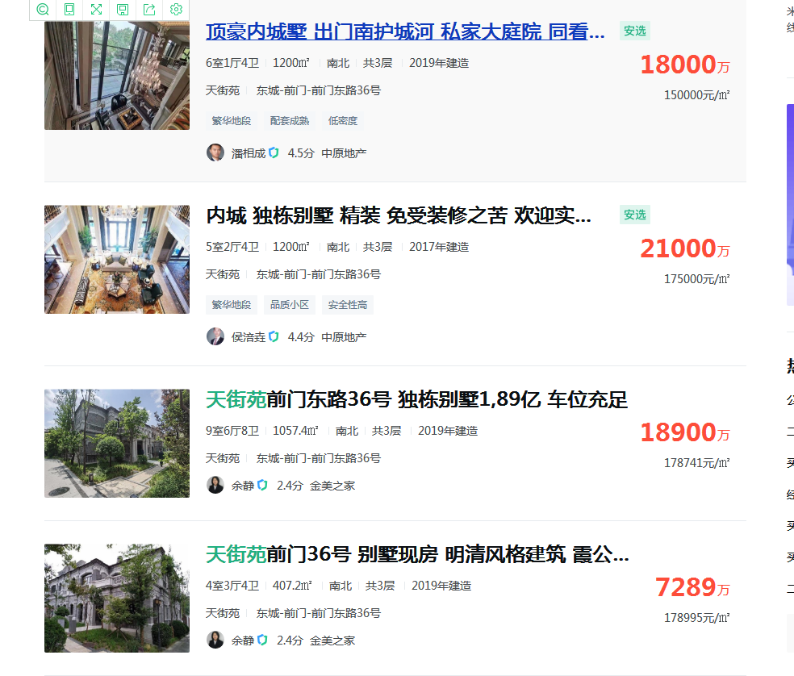
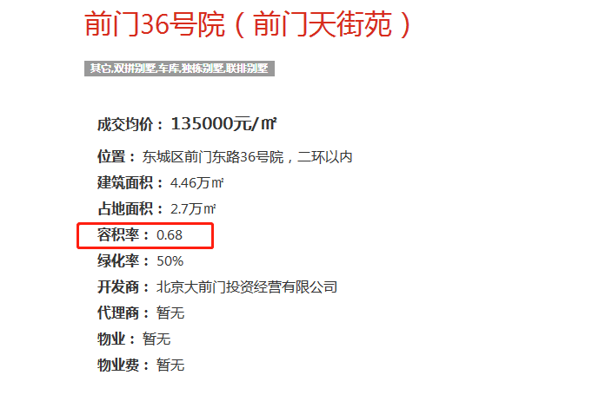

 | 大平层
 | 豪华装修

 | 大平层
 | 毛坯

 | 四合院
 | 毛坯

跟中介沟通单价18-20万

